Export
Media | Identifiants | Titre(s) | Dénominations | Statut au regard de la collection | Domaine | Matériaux et techniques | Localisation permanente | Dimensions
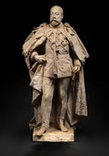 | 2025.8.2 | Portrait en pied du roi Edouard VII du Royaume-Uni | SCULPTURE | Acquis | sculpture /domaine par support de conservation/sculpture | plâtre /matériau d'origine minérale/pierre/gypse/plâtre |  | H. cm 74 l. cm 42 P. cm 32
 | 2023.13.1 | Shakespeare | SCULPTURE | Acquis | sculpture /domaine par support de conservation/sculpture | bronze /matériau d'origine minérale/métal/alliage/alliage binaire/bronze patiné /technique polyvalente/patiné | Bibliothèque rdc /CCEC/Manoir/RDC/Bibliothèque rdc | H. cm 31,5
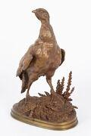 | 2021.1.5 | La Perdrix | statue /SCULPTURE/statue statuette /SCULPTURE/statue/statuette SCULPTURE | Acquis | oeuvre en 3 dimensions /domaine par support de conservation/oeuvre en 3 dimensions domaine par type de fonction | bronze /matériau d'origine minérale/métal/alliage/alliage binaire/bronze patiné /technique polyvalente/patiné | Salle à manger /CCEC/Manoir/RDC/Salle à manger | H. cm 34,2 l. cm 22 P. cm 12,5 Hors tout
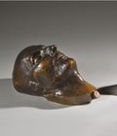 | 2023.10.1 | Masque mortuaire de l'Empereur Napoléon Ier Catalogue de vente | masque mortuaire | Acquis | sculpture /domaine par support de conservation/sculpture | bronze /matériau d'origine minérale/métal/alliage/alliage binaire/bronze patiné /technique polyvalente/patiné |  | L. cm 32 H. cm 19 l. cm 15
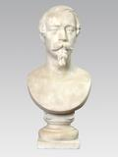 | D2014.7.30 | Napoléon III | buste /SCULPTURE/buste | Déposé | sculpture /domaine par support de conservation/sculpture | marbre /matériau d'origine minérale/pierre/marbre | Salle à manger /CCEC/Manoir/RDC/Salle à manger | H. cm 68 l. cm 33 P. cm 28
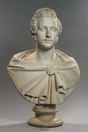 | LP 2611 | Le prince Albert de Saxe-Cobourg-Gotha (1819-1861) | buste /SCULPTURE/buste | Déposé | sculpture /domaine par support de conservation/sculpture | marbre /matériau d'origine minérale/pierre/marbre | Salle à manger /CCEC/Manoir/RDC/Salle à manger | H. cm 79 l. cm 50 P. cm 30
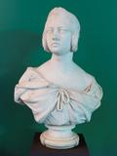 | LP 2610 | Victoria Ire, reine de Grande-Bretagne | buste /SCULPTURE/buste | Déposé | sculpture /domaine par support de conservation/sculpture | marbre /matériau d'origine minérale/pierre/marbre | Salle à manger /CCEC/Manoir/RDC/Salle à manger | H. cm 73 l. cm 50 P. cm 27
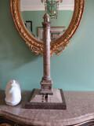 | D2015.1.7 | Modèle reduit de la colonne de la grande armée de Wimille | modèle réduit /modèle/modèle réduit statuette /SCULPTURE/statue/statuette | Déposé | sculpture /domaine par support de conservation/sculpture | marbre /matériau d'origine minérale/pierre/marbre bronze /matériau d'origine minérale/métal/alliage/alliage binaire/bronze | Antichambre /CCEC/Manoir/RDC/Antichambre | environ H. cm 88 l. cm 34 P. cm 34
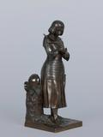 | 2017.2.1 | Jeanne d'Arc pleurant à la vue d'un blessé anglais | statue /SCULPTURE/statue statuette /SCULPTURE/statue/statuette | Acquis | sculpture /domaine par support de conservation/sculpture | bronze /matériau d'origine minérale/métal/alliage/alliage binaire/bronze patiné /technique polyvalente/patiné | Fumoir /CCEC/Manoir/RDC/Fumoir | H. cm 33 l. cm 14 P. cm 14,5
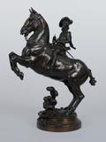 | CH.SC.2010.1 | Louis XIII à cheval | statue /SCULPTURE/statue statuette /SCULPTURE/statue/statuette SCULPTURE | Acquis | sculpture /domaine par support de conservation/sculpture | bronze /matériau d'origine minérale/métal/alliage/alliage binaire/bronze | Salon /CCEC/Manoir/RDC/Salon | H. cm 42 l. cm 37 P. cm 20
 | CH.HO.2013.1 | Jean Sans Terre signant la Magna Carta | horloge groupe sculpté | Acquis | horlogerie /domaine par support de conservation/objet au sens large/horlogerie sculpture /domaine par support de conservation/sculpture | bronze /matériau d'origine minérale/métal/alliage/alliage binaire/bronze marbre /matériau d'origine minérale/pierre/marbre | Fumoir /CCEC/Manoir/RDC/Fumoir | H. cm 65 l. cm 67 P. cm 35
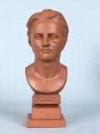 | 2016.0.162 | Duc d'Argyll | buste /SCULPTURE/buste | Acquis | sculpture /domaine par support de conservation/sculpture |  | Appartement Whitley /CCEC/Manoir/1er étage/Appartement Whitley | H. cm 30 l. cm 10 P. cm 14
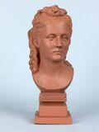 | 2016.0.163 | Louise, duchesse d'Argyll | buste /SCULPTURE/buste | Acquis | sculpture /domaine par support de conservation/sculpture |  | Appartement Whitley /CCEC/Manoir/1er étage/Appartement Whitley | H. cm 31 l. cm 15 P. cm 16
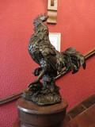 | 2016.0.161 | Coq |  | Acquis | sculpture /domaine par support de conservation/sculpture | bronze /matériau d'origine minérale/métal/alliage/alliage binaire/bronze | Esc. RDC-1er étage /CCEC/Manoir/Escalier/Esc. RDC-1er étage | H. cm 30 l. cm 15 P. cm 20
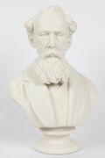 | 2016.0.151 | Charles Dickens | buste /SCULPTURE/buste | Acquis | sculpture /domaine par support de conservation/sculpture | biscuit /matériau d'origine minérale/terre/terre cuite/céramique/porcelaine/biscuit ronde-bosse /technique polyvalente/relief/ronde-bosse | Bibliothèque rdc /CCEC/Manoir/RDC/Bibliothèque rdc | H. cm 40 l. cm 26 P. cm 22

